상품제안서
맥폴딩 맥세이프 3in1 접이식 고속무선충전기(워치공용충전) | 상품코드: S47198

 |  |  |  |  |  |  | 02-713-8555 | www.synergygift.co.kr
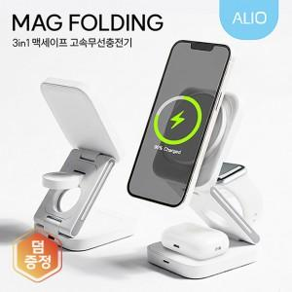

【상세/제작정보】

【인쇄/포장옵션】 | 칼라인쇄, 풀칼라인쇄 / 포장지포장

【공급단가】 | 수량 | 20~ | 100~ | 300~ | 500~ | 1,000~
*VAT별도 | 단가 | 15,800원 | 14,300원 | 13,700원 | 13,500원 | 13,200원

【상품 URL】 | https://www.synergygift.co.kr:443/src/goods_detail.php?gdno=47198

